Los 1 Fahrgestell- Ausbau
Stadt Buchen (Odenwald)
Fachdienst 1.3 - Feuerwehr
Fachdienstleiter Andreas Hollerbach
Wimpinaplatz 3
74722 Buchen (Odenwald)
Tel. 06281 / 5275-0 oder 5275-40
e-mail: | Andreas.Hollerbach@buchen.de

Öffentliche Ausschreibung zur Beschaffung von 1 x Feuerwehreinsatzfahrzeug Einsatzleitwagen ELW 1 Lieferung nach EN 1846 und DIN 14507-2

Submission
Datum: 08.07.2026
Zeit: 14:00 Uhr
Ort: Stadt Buchen, Hauptgebäude, Zimmer 38, Wimpinaplatz 3, 74722 Buchen
Angebotsbindefrist: min. bis 30.10.2026

Die Vorbemerkungen wurden gelesen und gelten bei Abgabe eines Angebotes als anerkannt.

Los 1 Fahrgestell und Aufbau ELW 1
Pos. | Beschreibung | Zusicherung des Bieters (JA / Nein) | Serie (S) | Bieterangaben | Preis für Option | Preis Netto (€) | Anmerkung
 | Das Angebot für das Fahrgestell hat den nachstehend genannten Anforderungen zu entsprechen. Der Fahrzeughersteller und der Aufbauhersteller sind verpflichten sich alle technischen Detailabstimmungen, sowie Schnittstellenbeschreibungen unter der Kenntnisnahme unaufgefordert und ohne Mehrkosten vorzunehmen.
10 | Fahrgestell (keine Sonderausstattungen, die nicht als Orginal Ersatzteil erhältlich sind)
10.1 | Linkslenker
10.2 | Transportfahrgestell zweiachsig ohne Trennwand (Ausführung L2 H2 Hochdach), Radstand ca. 3600mm, Laderaumhöhe ca. 1900mm, Außenhöhe ca. 2600mm, mit Front und Seitenscheiben in Bereich A und B Säule sowie B und C Säule
10.3 | Fahrzeug muss für 4 Personen zugelassen werden
10.4 | Allradantrieb 4x4 zuschaltbar, permanent oder selbszuschaltend. Zutreffendes bitte bei Bemerkungen angeben.
10.5 | Auflastung der technisch zulässigen Gesamtmasse des Transporterfahrgestell auf ca. 4000 kg, Vorder und Hinterachse mit erhöhter Last, eine Auflastung darf die Gewährleistung des Herstellers nicht beeinträchtigen
10.6 | Verstärkte Stabilisoren und Dämpfer
10.7 | Abschleppöse Vorne
10.8 | Abschleppöse Hinten
10.9 | Sicherheitslenksäule mit Servolenkung
10.10 | Lenkrad Höhe und Neigung verstellbar
10.11 | Längsträgerverstärkung
10.12 | Antiblockiersystem (ABS)
10.13 | Antischlupfregelung
10.14 | Elektronisches Stabilisierungssystem
10.15 | Scheibenbremsen Vorne
10.16 | Scheibenbremsen Hinten
10.17 | Aktiver Bremsassistent
10.18 | Berganfahrhilfe (Berganfahrassistent)
10.19 | Elektrische Feststellbremse
10.20 | Stabilisierungsassistent
10.21 | Unterbodenschutz und Hohlraumkonservierung
10.22 | alle Metallteile Korrosionsschutz
20 | Karosserie
20.1 | Frontscheibe wärmedämmendes Verbundglas
20.2 | Außenspiegel heizbar (wenn möglich elektronisch anklappbar)
20.3 | Schiebetüre rechts (Zugang Fahrgastraum) mit Seitenscheibe und zusätzlichem Schiebefenster
20.4 | Seitenscheiben links zwischen B-Säule und C-Säule
20.5 | Die Seitenscheiben aus Pos. 20.3 (Schiebetür rechts mit Schiebefenster) und Pos. 20.4 (Seitenscheibe auf der linken Seite) maximal schwarz getönt, in der dunkelsten zulässigen Ausführung (Fahrzeughersteller)
20.6 | Ab C-Säule bis Karosserie Heck keine Fenster
20.7 | Heckflügeltüren ohne Fenster, arretierend, Öffnung bis Seitenwand
20.8 | Trittstufe hinten über die gesamte Breite
20.9 | Haltegriffe innen für Heckeinstieg links und rechts
20.10 | Ohne Schriftzug für Typ und Motorbezeichnung
30 | Beleuchtung - Ausstattung - Sicherheit
30.1 | LED Hauptscheinwerfer für Abblendlicht und Fernlicht
30.2 | automatisches LED Tagfahrlicht
30.3 | Abbiegelicht
30.4 | Nebelscheinwerfer
30.5 | Heckbeleuchtung wenn möglich LED
30.6 | 3. Bremsleuchte am Heck
30.7 | LED Blinkleuchten (wenn möglich in den Spiegeln)
30.8 | Markierungsleuchten seitlich links und rechts
30.9 | Vorbereitung für im hinteren Dachbalken integrierte Blinkleuchten
30.10 | Airbag Fahrer
30.11 | Airbag Beifahrer
30.12 | Seiten und Kopf Airbag für Fahrer und Beifahrer
30.13 | Fahrersitz Komfort Ausführung mit klappbaren Armlehnen, Kopfstütze verstellbar, Sitz drehbar 180°, Polsterung Pflegeleicht und abwaschbar
30.14 | Beifahrersitz Komfort Ausführung mit klappbaren Armlehnen, Kopfstütze verstellbar, Sitz drehbar 180°, Polsterung Pflegeleicht und abwaschbar
30.15 | Fahrer und Beifahrersitz müssen bei laufendem Motor und angezogener Handbremse 180° drehbar sein
30.16 | Alle Sitze mit Drei-, Punkt-, Sicherheitsgurte ausgestattet und in der Höhe verstellbar
30.17 | Fahrer und Beifahrer Gurtwarneinrichtung
30.18 | Multifunktionslenkrad
30.19 | Seitenwinkelassistent / Totwinkelassistent
30.20 | Abbiegeassistent deaktivierbar
30.21 | Spurhalteassistent deaktivierbar (automatisch deaktiviert bei eingeschaltetem Blaulicht?)
30.22 | Parksensoren vorne und hinten
30.23 | Scheibenwaschdüsen beheizbar
30.24 | Rückfahrwarner automatisch beim Einlegen des Rückwärtsgang (deaktivierbar)
30.25 | Rückfahrkamera anzuzeigen auf dem Radiodisplay beim Einlegen des Rückwärtsgang
30.26 | Regensensor
30.27 | Für ein verbessertes Wankverhalten Stabilisatoren vorne und hinten
30.28 | Tachometer in km/h
30.29 | Wegfall des Tachografen
30.30 | Wegfall Start-, Stopp-, Automatik (dauerhaft oder schnell deaktivierbar)
30.31 | Geschwindigkeitsbegrenzung 120 km/h
30.32 | Geschwindigkeitsregelanlage Tempomat
30.33 | Starterbatterie 12V mindestens 92Ah größtmögliche passende Ausführung, Batterieüberwachung und Trennrelais
30.34 | Starthilfekontakt
30.35 | Zusätzliche Batterie 12V mindestens 92AH größtmögliche passendes Ausführung, Batterieüberwachung und Trennrelais
30.36 | Lichtmaschine (Drehstromgenerator) größtmöglich, muss so ausgelegt sein, dass jederzeit eine ausreichende Versorgung bei z.Bsp eingeschaltetem Blaulicht, Warnblinkleuchten, Fahrlicht, Funktechnik sichergestellt ist.
30.37 | Hochstrom- Trennrelais für Batterien
30.38 | Alle Sicherungen in ETA Sicherungsautomaten
30.39 | Alle Sicherungen, Relais, Elektrischeanlage sind dauerhaft zu beschriften und in einem Schaltplan zu dokumentieren
30.40 | Batterie Hauptschalter einpolig
30.41 | Ablagefach auf Armaturenbrett
30.42 | Ablagefach über Frontscheibe
30.43 | Ablagefach unter Cockpit
30.44 | DIN-Schacht Fahrer und Beifahrerraum Armaturenbrett für Schalterplätze
30.45 | Radio mit Navigation 8" Touchdisplay, FM und DAB+, Anbindung Mobiltelefon über Bluetooth mit Freisprecheinrichtung
30.46 | Kombiinstrument mit Farbdisplay
30.47 | vollautomatische Klimaanlage
30.48 | Fahrgast- / Laderaum Dachhimmelverkleidung als Formteil in Farbe Hell
30.49 | Verkleidung Fahrer und Beifahrerraum sowie Fahrgastraum, Laderaum und Dach in Akustik und Wärmedämmung-Ausführung
30.50 | Trittstufenbeleuchtung über Türkontakt aller Türen
30.51 | Fahrer und Beifahrer Sonnenblende innen geteilt
30.52 | Fahrer und Beifahrer Fensterheber elektrisch
30.53 | Haltergriffe für Einstieg Fahrer und Beifahrer
30.54 | Einstiegsgriff Schiebetüre rechts an B-Säule
30.55 | Fahrer und Beifahrer Allwetterfußmatten
30.56 | 3x Fahrzeugschlüsselsätze in Ausführung Funkschlüssel
30.57 | Alle Schlösser für alle Türen gleichschließend
30.58 | Zentralverriegelung über Funkfernbedienung
30.59 | Steckdose 12V im Bereich Fahrer / Beifahrer
30.60 | Fahrzeug für Einbau BOS Funkanlage entstört
30.61 | Lieferung und Montage eines Unfalldatenschreibers
30.62 | Zentralelektrik CAN- BUS als 12V Feuerwehr Zentralelektronik
40 | Motor - Getriebe - Abgasanlage
40.1 | Dieselmotor mit Partikelfilter der aktuellen Euro Norm (min. Euro 6)
40.2 | Motorleistung mindestens 130 kw
40.3 | Wandler Vollautomatisches Getriebe oder automatitisiertes Schaltgetriebe
40.4 | Kraftstofftank mit mindestens 75 Liter Volumen
40.5 | AdBlue ca. 30 Liter Volumen
40.6 | Schutz gegen Fehlbetankung
40.7 | Bei einem leeren AdBlue-Behälter, darf es zu keiner Leistungseinschränkungen des Motors kommen. Ein Starten muss immer möglich sein
40.8 | Ausführung als Behördenmotor
40.9 | Manuell auslösbare Standregeneration, Standregeneration muss jederzeit unterbrochen werden können
50 | Bereifung
50.1 | 4-fach Bereifung Fahrgestell M+S Ganzjahresreifen mit Alpine-Symobol (Three-Peak Mountain Snowflake) Kennzeichnung
50.2 | Vorder und Hinterachse identisch Singlebereift (Bereifung bei Fahrzeugübernahme durch Besteller nicht älter 18 Monate)
50.3 | Stahlfelgen 6,5J x 16 in Farbe schwarz lackiert Hersteller
50.4 | KFZ-Verbandskasten 1 Stück
50.5 | KFZ-Wagenheber (Orginal Fahrzeughersteller)
50.6 | KFZ-Bordwerkzeug (Orginal Fahrzeughersteller)
50.7 | KFZ-Unterlegkeil 2 Stück
50.8 | KFZ-Warndreieck
60 | Lackierung
60.1 | Fahrzeug lackiert Feuerrot RAL 3000
60.2 | Stoßfänger vorne oberes Teil lackiert Feuerrot RAL 3000
60.3 | Stoßfänger vorne unteres Teil lackiert Reinweiß RAL 9010
60.4 | Seitliche Rammschutzleiste lackiert Feuerrot RAL 3000
60.5 | Stoßfänger hinten lackiert Reinweiß RAL 9010
60.6 | Stoßfänger hinten Mittelstück (Trittstufe) lackiert Reinweiß RAL 9010
70 | Sondersignalanlage - Warneinrichtung - Umfeldbeleuchtung - Innenbeleuchtung
70.1 | Lieferung und Montage auf dem Fahrzeugdach vorne: - Blaulichtbalken (blau) in LED Ausführung - Balkenbreite ca. 1400mm - Betriebsspannung passend zum Fahrgestell (12V) - automatische Umschaltung Tag/ Nacht - Module blau nach vorne Strahlend - Zusatzblitz nach vorne Strahlend - Signalleuchte (rot) Kennzeichnung der Einsatzleitung im Blaulichtbalken (funktion bei angezogener Handbremse) - Arbeitsscheinwerfer nach vorne strahlend - Akustische Warnanlage mit 4 Schallbecher inkl. Staubschutzgitter, Pressluft Martin inkl. Kompressor - Lichtscheibe klar - Innenblende Vorder- und Rückseite schwarz - Deckel (rot) RAL 3000 Montageart und Position in Absprache mit Auftraggeber (Referenzprodukt Hänsch DBS4000 oder gleichwertig)
70.2 | Lieferung und Montage auf dem Fahrzeugdach hinten: - Blaulichtbalken (blau) in LED Ausführung - Balkenbreite ca. 1400mm - Betriebsspannung passend zum Fahrgestell (12V) - Rückwarnsystem (mind. 4 Module gelb nach hinten strahlend - sonderzuschaltung auch bei langsamer fahrt - Integriete Fahrtrichtungsanzeiger - Modul Zusatzblitz nach hinten Strahlend - Signalleuchte (rot) Kennzeichnung der Einsatzleitung im Blaulichtbalken (funktion bei angezogener Handbremse) - Innenblende Vorderseite schwarz - Deckel (rot) RAL 3000 Montageart und Position in Absprache mit Auftraggeber (Refenzprodukt Hänsch DBS4000) oder gleichwertig
70.3 | Lieferung und Montage im Fahrzeugkühlergrill vorne: LED Frontblaulichter (Frontblitzer) 2 Stück - 180° Sichtbarkeit Montageart und Position in Absprache mit Auftraggeber (Referenzprodukt Hänsch Sputnik Hybrid) oder gleichwertig
70.4 | Lieferung und Montage Bedienteil Fahrer - Steuerung und Tastenbelegung: - Blaulicht Blaulichtbalken vorne und hinten EIN / AUS - Sondersignalanlage EIN / AUS - Presslufthorn EIN / AUS - Umschaltung Stadt / Land - Frontblitzer EIN / AUS - Arbeitsscheinwerfer vorne EIN / AUS (auch während der Fahrt Zuschaltung möglich) - Umfeldbleuchtung hinten EIN / AUS (auch während der Fahrt Zuschaltung möglich) - Umfeldbeleuchtung links EIN / AUS (auch während der Fahrt Zuschaltung möglich) - Umfeldbeleuchtung rechts EIN / AUS (auch während der Fahrt Zuschaltung möglich) - Umfeldbeleuchtung zentral EIN / AUS (auch während der Fahrt Zuschaltung möglich) - Rückwarnsystem RWS EIN / AUS (auch während der Fahrt Zuschaltung möglich) - Funkhauptschalter EIN / AUS Montageart und Position in Absprache mit Auftraggeber (Referenzprodukt Innomatic 2000 Bedienteil) oder gleichwertig
70.5 | Lieferung und Montage Elektronisches Sondersignal mit Verstärker für Durchsagemöglichkeit, zusätzlich Stabmikrophon mit Lautstärkenregler am Armaturenbrett Beifahrerseite Montageart und Position in Absprache mit Auftraggeber (Referenzprodukt Hänsch) oder gleichwertig
70.6 | Lieferung und Montage 2 Stück Druckkammerlautsprecher verbaut im Kühlergrill (Referenzprodukt Hänsch)
70.7 | Lieferung und Montage LED Umfeldbeleuchtung linke Fahrzeugseite 2 Stück: - mindestens jeweils 5 LED in Farbe weiß - Leistung mindestens. 1440 Lumen oder höherwertiger Gehäuße in rot RAL 3000 Montageart und Position in Absprache mit Auftraggeber
70.8 | Lieferung und Montage LED Umfeldbeleuchtung rechte Fahrzeugseite 2 Stück: - mindestens jeweils 5 LED in Farbe weiß - Leistung mindestens. 1440 Lumen oder höherwertiger Gehäuße in rot RAL 3000 Montageart und Position in Absprache mit Auftraggeber
70.9 | Lieferung und Montage LED Umfeldbeleuchtung hinten Fahrzeugheck 2 Stück: - mindestens jeweils 5 LED in Farbe weiß - Leistung mindestens. 1440 Lumen oder höherwertiger Gehäuße in rot RAL 3000 Montageart und Position in Absprache mit Auftraggeber
70.10 | Lieferung und Montage LED Lichtband rechte Fahrzeugseite unterhalb Markise: - Leistungsfähige LED Umfeldbeleuchtung (LED Leiste oder LED Band in der länge der Markise Montageart und Position in Absprache mit Auftraggeber
70.11 | Lieferung und Montage Bedienteil Arbeitsplätze Funktisch -Steuerung und Tastenbelegung: - Innenraumlicht EIN / AUS - Innenraumlicht Umschaltung Licht weiß / blau - Umfeldbleuchtung hinten EIN / AUS - Umfeldbeleuchtung links EIN / AUS - Umfeldbeleuchtung rechts EIN / AUS - Umfeldbeleuchtung zentral EIN / AUS - Lichtband (Markise) EIN /AUS - Signalleuchte rot Kennzeichnung Einsatzleitung EIN / AUS - Rückwarnsystem RWS EIN / AUS (auch während der Fahrt zuschaltung möglich) Montageart und Position in Absprache mit Auftraggeber
70.12 | Lieferung und Montage Bedienteil Laderaum Heck -Steuerung und Tastenbelegung: - Innenraumlicht EIN / AUS - Umfeldbleuchtung hinten EIN / AUS - Umfeldbeleuchtung links EIN / AUS - Umfeldbeleuchtung rechts EIN / AUS - Umfeldbeleuchtung zentral EIN / AUS - Lichtband (Markise) EIN /AUS - Rückwarnsystem RWS EIN / AUS (auch während der Fahrt zuschaltung möglich) Montageart und Position in Absprache mit Auftraggeber (Referenzprodukt Innomatic Bedienteil)
70.13 | Lieferung und Montage LED-Beleuchtung unterhalb des Hängeschranks zur indirekten Ausleuchtung der beiden PC-Arbeitsplätze, Der Einbau hat so zu erfolgen, dass eine indirekte, blendfreie Beleuchtung der Arbeitsfläche des Funktisches gegeben ist. Das Einschalten erfolgt mittels separatem Schalter am Funktisch; Ein Dimmen der Beleuchtung muss möglich sein.
70.14 | Lieferung und Montage LED-Innenraumleuchten an der Decke im hinteren Arbeitsbereich zur Ausleuchtung der Funkarbeitsplätze bzw. deren Umfeld, LED-Leuchten umschaltbar von weißem zu blauem Licht; Ein Dimmen der Beleuchtung muss möglich sein; Automatisches Einschalten der Leuchten bei Öffnen der seitlichen Schiebetür; Möglichkeit der manuellen Schaltung der Leuchten über eingebauten Taster unabhängig von der Türsteuerung.
70.15 | Lieferung und Montage LED-Innenraumleuchten zur Ausleuchtung des heckseitigen Geräteraums; Automatisches Einschalten der Leuchten bei Öffnen der heckseitigen Tür. Möglichkeit der manuellen Schaltung der Leuchten über eingebauten Taster unabhängig von der Türsteuerung.
80 | weitere Ausstattung zum Fahrgestell
80.1 | Lieferung und Montage Manuell ausfahrbahre Gelenkarm Kassetten Markise auf der Beifahrerseite - länge mindestens 2900mm - Auszugstiefe mindestens 2500mm - mit 2 Abstützstangen teleskopierbar - mit Bodenabstützung - Integrierter Kederschiene - Tuch 100% PVC abwaschbar mit UV-Schutz - Farbe in Absprache mit Auftraggeber - Handkurbel - Abspannset (Erdanker) Markiesenaufnahme ist dichtschließend mit Fahrzeugdach anzubringen Markiesenaufnahme lackiert Feuerrot RAL 3000 (Referenzprodukt THULE)
80.2 | Lieferung und Montage zusätzliche elektrisch betriebene ausfahrbare Trittstufe an der rechten Schiebetür, die Breite der Trittstufe soll möglichst über die gesamte Breite des Einstiegs verlaufen
80.3 | Lieferung und Montage Dachklimaanlage für den Bereich Fahrgastraum Funkarbeitsplätze inkl. Bedieneinheit - Kühlleistung mindestens 2200 Watt - Heizleistung mindestens 1000 Watt - Deckel (Haube) lackiert Feuerrot RAL 3000 - Der Betrieb der Dachklimaanlage muss ohne Fremdeinspeisung auch über das Bordnetz bei voller Nutzleistung gewährleistet sein - Der Betrieb der Dachklimaanlage muss bei ausgeschaltenem Fahrzeugmotor auch über Fahrzeugfremdeinspeisung (DEFA) 230V AC gewährleistet sein (Referenzprodukt Dometic FreshJet)
90 | Beklebung - Desgin - Warnmarkierung
90.1 | Lieferung und Montage Beklebung nach DIN 14502-3 (nach Auftragserteilung erfolgt gem. dem zu liefernden Fahrgestelles und Aufbau ein genauer Vorschlag des kompletten Designvorschlages durch den Auftraggeber) Beispiel liegt als Anlage anbei.
90.2 | Lieferung und Montage Umlaufenden Konturmarkierung links und rechts mit einer max. Breite von 25mm im Farbton weiß (Absprache AG) in Waben Optik reflektierend nach ECE Zulassung oder mit einer Ausnahmegenehmigung. Montageart und Position in Absprache mit Auftraggeber (wie in Pos. 90.1 beschrieben)
90.3 | Lieferung und Montage Heckseitige Warnmarkierung in Oralite VC 612 Farbe Rot/Lime, im oberen Bereich "Feuerwehr", im unteren rechten Bereich "Buchen 1/11" "Einsatzleitung" Montageart und Position in Absprache mit Auftraggeber (wie in Pos. 90.1 beschrieben)
90.4 | Lieferung und Montage Schriftzug auf Motorhaube "Feuerwehr" Farbton "weiß" Größe, Farbe Montageart und Position in Absprache mit Auftraggeber (wie in Pos. 90.1 beschrieben)
90.5 | Lieferung und Montage Schriftzug über Frontscheibe (Dach) "Einsatzleitung" Farbton "weiß" Größe, Farbe Montageart und Position in Absprache mit Auftraggeber (wie in Pos. 90.1 beschrieben)
90.6 | Lieferung und Montage Schriftzug linke und rechte Seite im oberen Bereich "Einsatzleitung" Farbton "weiß" Größe, Farbe Montageart und Position in Absprache mit Auftraggeber (wie in Pos. 90.1 beschrieben)
90.7 | Lieferung und Montage Schriftzug in der Frontscheibe mittig unterhalb Spiegel "1/11" Farbton "weiß" Größe, Farbe Montageart und Position in Absprache mit Auftraggeber (wie in Pos. 90.1 beschrieben)
90.8 | Lieferung und Montage Schriftzug in der Frontscheibe Fahrerseite (für den Fahrer Innen lesbar) mit den Technischedaten des Fahrzeugs Länge, Breite, Höhe, Gewicht Größe ca. 100 mm x 50mm Montageart und Position in Absprache mit Auftraggeber (wie in Pos. 90.1 beschrieben)
90.9 | Lieferung und Montage Beschriftung der Kisten, Boxen im Ausbau mit gravierten Schildern
90.10 | Lieferung und Montage Beschriftung der Beladung im Ausbau mit gravierten Schildern
100 | Fremdeinspeisung
100.1 | Lieferung und Montage Ladeanschluss / Einspeissteckdose 230V Ausführung mit Kontroll LED, wenn möglich nahe linker Fahrertür, (ohne Druckluftleitung) Referenzprodukt Defa
100.2 | Lieferung Einspeisekabel für Ladeanschluss / Einspeissteckdose, (DEFA) ohne Druckluftleitung Länge 10 Meter, 1 Seite mit Schuko-Stecker 230V mindestens IP56 mitzuliefern
100.3 | Lieferung und Montage Startunterbrechung des Fahrzeugmotors bei externer Einspeisung 230V
100.4 | Lieferung und Montage Batterieladegerät 230V mit geeigneter Ladeampere Leistung
100.5 | Lieferung und Montage 230V Stromkreis Fremd-Einspeisung, alle Steckdosen 2-polig abgesichert über FI-Schalter
110 | Elektrische Anlage Installation
110.1 | Alle elektrischen und elektronischen Baugruppen, Bauteile und Geräte müssen uneingeschränkt § 55a StVZO und VDE Norm 0100 Teil 600 sowie 0701/0702 entsprechen
110.2 | Getrennte Stromkreise mit eigener Batterie für Fahrgestell (Starterbatterie) eigener Batterie (Nebenverbraucher) Müssen mittels Trennrelais getrennt sein
110.3 | Lieferung und Montage Batteriewächter für Unterspannung mit stufenweisem Lastabwurf der Nebenverbraucher
110.4 | Montage Alle Sicherungen sind als Sicherungsautomaten auszuführen
110.5 | Montage Bei Kabelverbindungen, Steckverbindungen muss ein Einklemmen, Durchscheuern, Abknicken ausgeschlossen werden
110.6 | Montage Elektrische/elektronische Leitungen im Aufbau sind in Schutzschläuchen oder in Kabelkanälen zu verlegen
110.7 | Montage Zentraler Technikbereich für die Installation aller relevanten Einbauten für Wartungsarbeiten gut zugänglich mit Serviceöffnungen ohne Um- oder Ausbauten
120 | Unterspannungsgeber
120.1 | Lieferung und Montage Akustischer und optischer Alarmgeber bei Unterspannung (Starterbatterie- Stromkreis) über Summer
120.2 | Lieferung und Montage Akustischer und optischer Alarmgeber bei Unterspannung (Aufbaubatterie- Stromkreis) über Summer
130 | Ladestationen
130.1 | Montage Ladestationen 12V Anschluss über 12V Bordnetz, über Unterspannungsschutz, Ladestationen müssen bei laufendem Motor gespeist werden
130.2 | Montage Ladestationen 230V Anschluss über externes 230V Netz, Ladestationen müssen bei laufendem Motor gespeist werden
130.3 | Montage Alle Ladestationen 12V und 230V müssen bei Anschluss an externes 230V Netz sowie bei laufendem Motor gespeist werden
140 | 12V und 230V Steckdosen
140.1 | Lieferung und Montage USB Steckdosen (z.Bsp. PC Monitor Versorgung) genaue Anzahl (ca. 10 Stück) Montageart und Position in Absprache mit Auftraggeber
140.2 | Lieferung und Montage USB C Steckdosen genaue Anzahl (ca. 10 Stück) Montageart und Position in Absprache mit Auftraggeber
140.3 | Lieferung und Montage 230V Steckdosen genaue Anzahl (ca. 15 Stück) Montageart und Position in Absprache mit Auftraggeber
150 | Wechselrichter
150.1 | Lieferung und Montage Geeigneter Wechselrichter für Lithium Batterien mit einer Leistung von mind. 4000 Watt inkl. Ladegerät und Display Wechselrichter mit einer Netz 230V- Vorrangschaltung Fremdeinspeisung automatische Umschaltung, Beeinträchtigung von PC- oder Funkbetrieb muss ausgeschlossen werden.
160 | Ausbau Funkraum
160.1 | Montage Tischkanten zu den Arbeitsplätzen abgerundet und mit Kantenumleimern
160.2 | Lieferung und Montage Funktisch mit zwei Arbeitsplätzen seitlich zur Fahrtrichtung in L-Form - Beginnend an der Trennwand zum Laderaum - L-Form bis zur B-Säule rechten Seite - Das querverlaufenden Tischsegment zwischen B- Säule ca. 640mm tief und mittig ein ca. 500mm breiter Durchstieg, Durchstieg mittels Tischklappe (klappbar) muss mit der oberen Tischplatte bündig abschließen, Scharniere nicht Sichtbar, für den Fahrbetrieb muss ein sicherer Verschluss der sich ohne Werkzeug öffnen lässt montiert sein Montageart und Position in Absprache mit Auftraggeber
160.3 | Lieferung und Montage Zwei Einzelsitze für die Funkarbeitsplätze: - Komfort Ausführung mit klappbaren Armlehnen - Kopfstütze - 3- Punkt- Sicherheitsgurt - Sitz drehbar 360° - Polsterung Pflegeleicht und abwaschbar - Tüv geprüft und nach aktueller Zulassung für Fahrbetrieb Montage der Einzelsitze - Die Sitze müssen sich auf einer Schiene im Fahrzeugboden in horizontaler Richtung verstellen lassen (Verschiebung der Sitze in Längsrichtung des Fahrzeuges, also bei zum Funktisch gedrehten Sitz nach links und rechts). - Zudem muss sich die Sitzfläche der Sitze vor und zurück verschieben lassen zum Einstellen der Entfernung des Sitzes zum Funktisch bei zum Funktisch gedrehten Sitz. Montageart und Position in Absprache mit Auftraggeber
160.4 | Lieferung und Montage Die querverlaufende Ablage zwischen den beiden B-Säulen ist in Richtung der Schiebetür an der Vorderseite mit einem vom Boden bis zur Tischkante durchgehende Säule zu versehen welche zur Aufnahme von Gerätschaften geeignet ist. Zu montierente Gerätschaften nach Absprache mit Auftraggeber
160.5 | Lieferung und Montage Auf der querverlaufenden Ablage ist auf der Fahrerseite ein Multifunktionsgerät (Drucker siehe Pos.123.01) verkehrssicher betriebsbereit zu montieren.
160.6 | Lieferung und Montage Oberhalb des Multifunktionsgerätes ist ein Monitor (größstmöglichst mind. 22" TFT) an einer schwenk und neigbaren Halterung zu montieren. Der Monitor muss im Fahrbetrieb verkehrssicher arretiert sein. Eine Audioausgabe über den Monitor muss möglich sein.
160.7 | Lieferung und Montage 1x LED-Digitaluhr mit DCF-Empfänger; Montage oberhalb, mittig des Monitors oberhalb des Multifunktionsgerätes. Anzeige mit selbstleuchtenden Ziffern und mit großer Stunden-Minuten-Sekundenanzeige (24Std.) und Datumsanzeige (deutsch). Stromversorgung über 12 V - Bordspannung.
160.8 | Lieferung und Montage Auszugswand zwischen Schiebetür und Heckabtrennung mit integriertem (Multitouch Bildschirm / Smart TV mindestens 40") hier ist die größtmögliche Zollgröße nach Rücksprache mit dem Auftraggeber zu verbauen. Eine Audioausgabe muss möglich sein. Die Auszugswand ist in der Materialstärke so filigran wie möglich auszuführen, damit der Innenraum nicht unnötig eingeschränkt wird. Die Benutzung der Arbeitsplätze sowie die Zugänglichkeit zu diesen dürfen durch die Wand nicht eingeschränkt werden. Die Auszugswand ist mit einem Griff auszustatten und muss sowohl in Fahrstellung, als auch im ausgezogenen Zustand arretierbar sein. (Arretierung muss von innen und außen möglich sein) Die Rückseite (Seite zum Fahrzeuginneren) der Wand soll magnethaftend und wie bei einem Whiteboard beschreibbar sein. Unterhalb der Auszugswand (von außen zugänglich) sollte Platz für die Montage von Ausrüstungsgegenstände gelassen werden (Nach Rücksprache Auftraggeber) Auf eine ausreichende Belüftung der Auszugswand (Bildschirm, Ladegeräte, etc .. ) ist zu achten Montageart und Position in Absprache mit Auftraggeber
160.9 | Lieferung und Montage Schräg verlaufende Funkkonsole für die Aufnahme der Funk- und weiteren Bedieneinrichtungen. Der Winkel der Schräge ist so zu wählen, dass sich keine Beleuchtung (Deckenbeleuchtung und Beleuchtung unter Hängeschrank) in der Oberfläche der Schräge und den darin eingelassenen Displays spiegeln kann und die Displays von den Bedienern in Arbeitsposition optimal abgelesen werden können. In diesem Bereich ist die Aufnahme von zwei abgesetzten Funk-Bedienknöpfen des Auftraggebers gewünscht
160.10 | Lieferung und Montage Unterhalb der Arbeitsplatte ist längsseits zur Fahrtrichtung ein Schrank zur Aufnahme der Elektronik und Funktechnik vorzusehen; auf eine ausreichende Abluft zur Wärmeableitung und geringe Geräuschentwicklung ist zu achten; Der Schrank ist mit mindestens einer Wartungsklappe zu versehen welche den Zugang zur Funktechnik bzw. Elektronik gewährleistet.
160.11 | Lieferung und Montage Oberhalb der Funkkonsole ist ein Schienensystem zur Aufnahme von vier mindestens 22"-TFT-Monitoren zu installieren (je 2 für AP2 und AP3); Die Aufnahme der Monitore muss so gestaltet sein, dass ein Schwenken jedes einzelnen Monitors seitlich, sowie nach unten möglich ist.
160.12 | Lieferung und Montage Die komplette Ablagefläche des Funktisches inkl. der Durchstiegsklappe ist mit einer Klarsicht-Kunststoffplatte zu überdecken. Die Klarsicht- Kunststoffplatte muss gegen unbeabsichtigtes Verrutschen gesichert sein. Unter der durchsichtigen Klarsicht-Kunstoffplatte müssen oft einzusehende Dokumente (in der Regel DIN A4 Zettel) schnell und einfach einlegbar sein.
160.13 | Lieferung und Montage Die Rückwand des Innenraums (Trennwand zur Ladefläche) ist magnethaftend und beschreibbar ähnlich Whiteboard auszuführen.
160.14 | Lieferung und Montage Der Boden des Funkraumes ist mit einem strapazierfähigem, flüssigkeitsdichtem, unempfindlichen und leicht zu reinigenden Bodenbelag auszustatten. Rutschsicherheit R10
170 | Schränke im Funkraum
170.1 | Oberhalb der in Pos. 160.11 genannten TFT-Monitore ist ein durchgängiger Hängeschrank zu montieren.
170.2 | Der Schrankbereich ist mit drei gleichgroßen Fächern zu versehen; alle Fächer sind mit einer nach oben zu öffnenden Klappe verschlossen. Die Höhe des Schrankes ist so zu wählen, dass eine stehende Lagerung und einfache Entnahme von DIN-A4-Ordnern (Ordner müssen sich gerade herausziehen und entnehmen lassen) möglich ist. Die Oberflächen der Klappen sind magnethaftend auszuführen; Die Klappen müssen im geöffneten Zustand mit Federdämpfer arretierbar ausgeführt sein.
180 | Laderaum Geräteraum im Heck
180.1 | Lieferung und Montage Einbau eine Regalsystems zur Unterbringung weiterer Beladung aus Los 2 Montageart und Position in Absprache mit Auftraggeber
180.2 | Lieferung zur Unterbringung der Beladung in Euroboxen mit Deckel
180.3 | Montage Einbau eines Stromerzeugers
180.4 | Montage Im Heck ist ein Einschub zur Aufnahme einer Magnettafel (Whiteboard) vorzusehen. Die Magnettafel hat der Auftragnehmer zu liefern. Die Magnettafel muss entnehmbar gelagert werden. Für die Außenmontage der Magnettafel am Fahrzeug hat der Auftragnehmer zwei Saugnäpfe mit Haken zum Einhängen der Magnettafel bereitzustellen.
190 | Zusatzausrüstung Fahrer und Beifahrer
190.1 | Lieferung und Montage Schwanenhals-LED Leseleuchte an A-Säule rechts zur Beleuchtung des Arbeitsbereiches Beifahrer
190.2 | Lieferung und Montage 2-er USB-C Steckdose 5V / 25 W im Armaturenbrett, Spannung über Dauerstrom, QuickCharge-fähig, USB-PD 3.1
190.3 | Lieferung und Montage Schlüsselbox zur Wandmontage (im Bereich Beifahrer) Montageart und Position in Absprache mit Auftraggeber (Referenzprodukt Abus Keygarage 787)
200 | Funk
200.1 | Die Feuerwehr Buchen betreibt in der Feuerwehr-Einsatzzentrale im Feuerwehrhaus bereits ein RIPS-basiertes Kommunikationssystem und nutzt in allen Einsatzfahrzeugen Digitalfunktechnik von Sepura/SELECTRIC. Aus Gründen wie Bedienung/Schulung, Administration/Konfiguration, SW-Updates, Service, und der künftigen Vernetzungsmöglichkeit der Systeme soll der hier ausgeschriebene ELW1 mit dem Kommunikationssystem IDECS ausgestattet werden.
200.2 | Wartungsfreundliche Montage Grundsätzlich sind alle Komponenten des Systems möglichst wartungsfreundlich zu verbauen. Neben einer guten mechanischen Zugänglichkeit ist im Besonderen darauf zu achten, dass Schnittstellen / Wartungsschnittstellen, BSI-Kartenleser gut zugänglich sind. Also insbesondere alle Schnittstellen zur Durchführung von Firmware-Updates oder Parameteranpassungen.
200.3 | Lieferung und Montage Stromversorgung der Komponenten des Funksystems Die Komponenten des Funksystems sind größtenteils auf Basis von 12V DC zu betreiben. Kommen Komponenten zum Einsatz, die über keinen DC-Weitbereichseingang verfügen, sondern für die Einspeisung von exakt 12V DC konzipiert sind (z.B. Touch-Monitor), dann ist ein entsprechender DC-DC-Wandler mit Weitbereichseingang zwischenzuschalten. Ggf. sind auch wenige Komponenten des Funksystems über 230Vac zu betreiben. Die Stromzuführung aller Komponenten soll von einem zentralen Sicherungsblock aus vorgenommen werden. Bitte Vorgaben zu den gewünschten Sicherungen ergänzen. Die exakte Vorgehensweise ist im Rahmen einer Baubesprechung abzustimmen.
200.4 | Lieferung und Montage BOS Digitalfunkgeräte (MRT-1, MRT-2, MRT-3) Der Auftraggeber stellt drei Stück MRT (Sepura SCG2229) bei, die durch den Auftragnehmer im Fahrzeug montiert und betriebsbereit verkabelt werden sollen. Nach Absprache mit dem Auftraggeber ist noch Platz für zwei weitere MRT vorzusehen. Das beigestellte MRT-3 wird – über den Standard-Ausstattungsumfang NPOL BW hinaus – auch die Funktionen Repeater und Gateway unterstützen, was dementsprechend durch das Antennensystem unterstützt werden muss (Details siehe Abschnitt Antennensystem).
200.5 | Lieferung und Montage Zubehör für BOS Digitalfunkgeräte (MRT) Der Auftragnehmer liefert und montiert (nach Absprache) das erforderliche Zubehör für die drei MRT, wie z.B. U-Halter für SCG2229, Zeitrelais 12V mit 20 Sekunden und Stecksockel (oder vergleichbare Funktion), Stromkabel, Lautsprecher-Kabel mit USB-Programmieranschluss, USB-Buchsen mit Bajonett-Verschluss als herausgeführte Programmierschnittstellen, Anschlusskabel zur Anbindung an RIPS-Baugruppen.
200.6 | Lieferung und Montage Einbindung der MRT ins Kommunikationssystem Die beigestellten MRT sollen über sogenannte Radio over IP Streamer (RIPS) in das Kommunikationssystem eingebunden werden. Die RIPS-Baugruppen sind betriebsbereit konfiguriert zu liefern/montieren. Zum Betrieb der beiden IDECS Arbeitsplätze sind zudem insgesamt 6 RIPS-Zugriffslizenzen in den RIPS-Baugruppen zu installieren. | x
200.7 | Lieferung und Montage Einsatznavigation Columbus und Funkbesprechung im Fahrerraum (AP1) Im Fahrerraum soll die Einsatznavigation Columbus in Verbindung mit einem HBC3 für die Funkbesprechung genutzt werden. Die Einbindung der beiden Komponenten in das Kommunikationssystem hat über die Baugruppe RIPS-Bt3 zu erfolgen. Im Fahrerraum sollen zudem zwei regelbare Lautsprecher genutzt werden (Betriebs- und Mithörlautsprecher). Der Auftragnehmer hat alle dafür erforderlichen Komponenten und Kabel betriebsfertig zu liefern/montieren. Details zur Montage und Konfiguration sind im Rahmen einer Baubesprechung abzustimmen.
200.8 | Lieferung und Montage IDECS Arbeitsplätze Besprechungsraum (AP2 - AP3) AP2 und AP3 sollen nach Möglichkeit als 15" Touch-Monitore mit dem Seitenverhältnis 16:9 ausgeführt werden. Darüber sollen alle im Fahrzeug zur Verfügung stehenden Funkkreise eingebunden werden. Das Kurzwahlverzeichnis im Telefonmodul des ELW1 soll gegenwärtig an einem der beiden Arbeitsplätze gepflegt werden, der zweite Arbeitsplatz wird automatisch mit den Daten synchronisiert. Das System soll bereits alle Voraussetzungen mitbringen, dass die Synchronisation künftig durch ein Kurzwahlverzeichnis in der Einsatzzentrale synchronisiert werden kann. Montageorte und Verhalten der Lösung (z.B. Ein-/Ausschalten über Funkhauptschalter) sollen im Rahmen einer Baubesprechung gemeinsam zwischen Auftraggeber und Auftragnehmer abgestimmt werden.
200.9 | Lieferung und Montage Die beiden Arbeitsplätze sollen wie folgt ausgestattet sein: - Touchscreen Monitor 15" 16:9, DC/DC-Wandler - Box-PC für IDECS Arbeitsplatz inkl. Betriebssystem - AIB Audio-Interface-Box - zwei Einbaulautsprecher schwarz, Lautsprecher-Kabel - Hardware-Sprechtaste - Patchkabel - RJ45 Durchgangsverbinder - Headsetspiralkabel PLX-QD <-> 8-pol. RJ45 - Headset monaural mit PLX-QD - ME151 Elektret-Schwanenhalsmikrofon - Fußtaster - Installation 16:9 Softwarepaket IDECS 2.0 für den ersten Arbeitsplatz - Installation 16:9 Softwarepaket IDECS 2.0 je weiterer Arbeitsplatz - Grundkonfiguration IDECS 2.0 Modul 16:9 Dashboard - IDECS 2.0 Modul 16:9 Dashboard - IDECS 2.0 Lizenzbundle 16:9 - Projektleitung SNS - Aufbau und Inbetriebnahme des IDECS-Systems im Werk zu Testzwecken/Vorabnahme, Funktionsprüfung und Kurzeinweisung IDECS Einsatzzentrale oder ELW per Remote.
200.10 | Konfigurationsgespräch Nach Auftragsvergabe hat im Rahmen einer Baubesprechung das Konfigurationsgespräch für die Komponenten des Kommunikationssystems stattzufinden. Dabei ist zwischen Auftragnehmer und Auftraggeber die komplette Konfiguration des Kommunikationssystems durchzusprechen und zu dokumentieren. Im Rahmen der Fahrzeugabnahme erfolgt dann die Überprüfung der dabei abgestimmten Funktionalität.
200.11 | Lieferung und Montage Einschalten des Kommunikationssystems Das genaue Konzept soll im Rahmen einer Baubesprechung zwischen Auftraggeber und Auftragnehmer abgestimmt und festgelegt werden. Stand heute gehen wir davon aus, dass ein Konzept mit zwei Funkhauptschaltern realisiert werden soll. Über einen Funkhauptschalter im Fahrerraum werden alle für eine Bewegungsfahrt erforderlichen Komponenten geschaltet. Im Einsatzfall werden über einen zweiten Funkhauptschalter (ggf. positioniert im Fahrerraum und zwischen den IDECS Arbeitsplätzen) weitere Komponenten hinzugeschaltet. Der Anbieter soll dabei folgende drei Varianten berücksichtigen und separat bepreisen: - Das Schalten vordefinierter Komponenten erfolgt manuell durch Angehörige der Feuerwehr (über das im Fahrzeug verbaute Bus System Inomatic) - Das Schalten vordefinierter Komponenten erfolgt über TETRA BOS (PEI-Multiplexer, Gender-Changer, Anschlusskabel, TP/IO-Box mit Relaisausgängen). Die Lieferung und Montage aller erforderlichen Komponenten sowie die Anbindung an das Bus System sind mit einzupreisen.
200.12 | 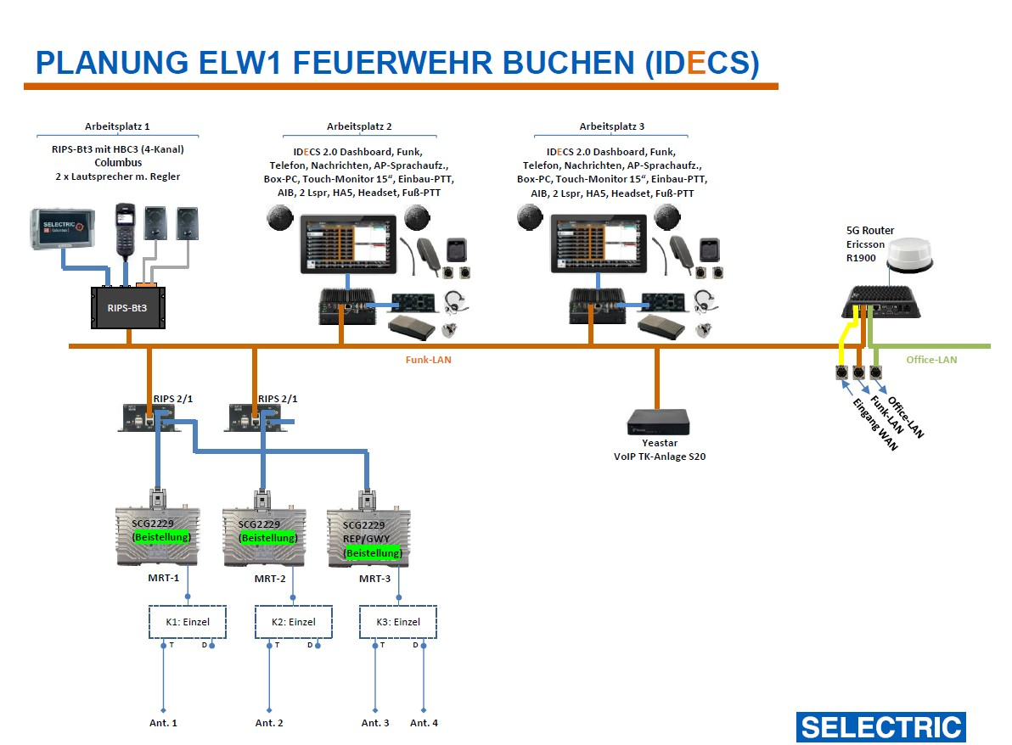
200.13 | 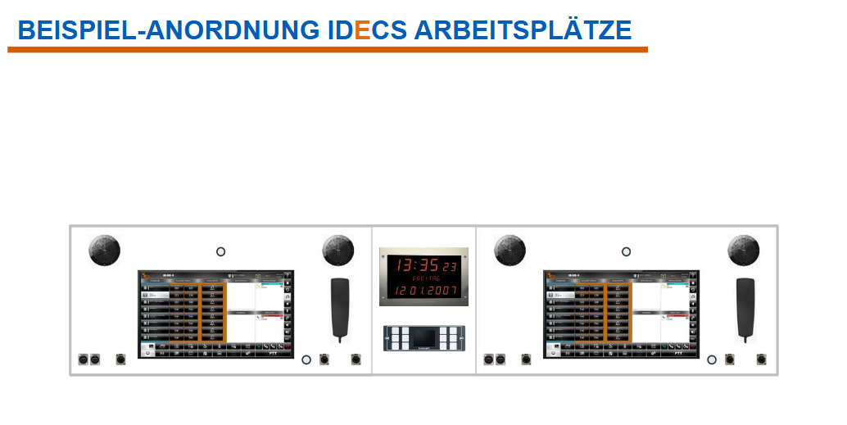 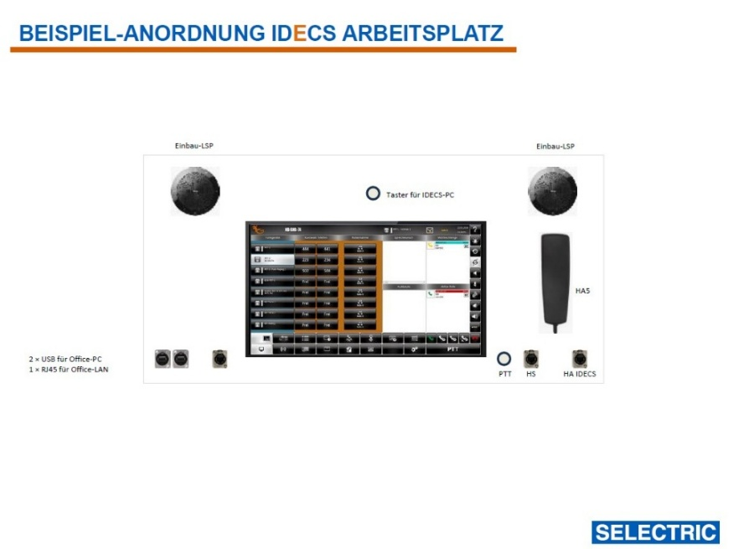
200.14 | 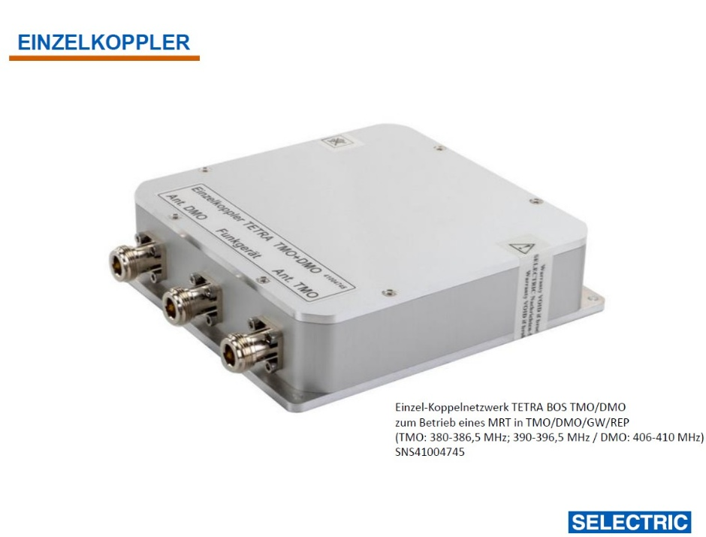
210 | EDV und Telekommunikation
210.1 | Lieferung und Montage Netzwerktechnik Für das Funk-LAN soll ein Netzwerk-Switch auf 12V Basis genutzt werden, wobei noch mindestens 3 Reserve-Ports zur Verfügung stehen sollen. Für das Office-LAN soll mindestens ein 8-Port Switch genutzt werden. Es sind Industrie-Switche zu nutzen, die für den Betrieb in Fahrzeugen geeignet sind. Zur Vernetzung des Kommunikationssystems sind alle erforderlichen Patchkabel zu liefern und montieren, für die unterschiedlichen LANs sollen entsprechend unterschiedliche Kabelfarben verwendet werden.
210.2 | Lieferung und Montage Telefontechnik Als VoIP TK-Anlage soll eine Yeastar S20 genutzt werden. Der integrierte GSM-Modulslot wird nicht genutzt, da die Verfügbarkeit der 2G GSM-Dienste in den kommenden Jahren immer weiter durch die Mobilfunkanbieter eingeschränkt wird. Als Telefone/Nebenstellen werden die SIP-Clients an den IDECS AP2 und AP3 angebunden. Für die externe Telefonie (Anrufe von/nach extern) stellt die FF Buchen VoIP Registrierungsdaten zur Verfügung. Als Kommunikationskanal wird eine 5G oder 4G Datenverbindung genutzt, die über den Mobilfunkrouter bereitgestellt wird (siehe Abschnitt 5G Mobilfunkrouter). Im weiteren Projektverlauf wird durch den Auftraggeber geklärt und vorgegeben, nach welchem Prinzip die Telefonie integriert wird. - Die Feuerwehr Buchen stellt Zugangsdaten eines SIP-Telefon-Providers zur Verfügung. Über diese Rufnummer(n) sind die IDECS Arbeitsplätze von extern erreichbar und darüber können Telefonate vom ELW nach extern geführt werden. Die FF Buchen benötigt keine DECT-Telefone zur Nutzung im ELW1. Im Rahmen der Ausschreibung ist eine VoIP TK-Anlage Yeastar S20 inkl. betriebsbereiter Einrichtung anzubieten. Die finale Auslegung der Telefontechnik wird im Rahmen einer Baubesprechung definiert.
210.3 | 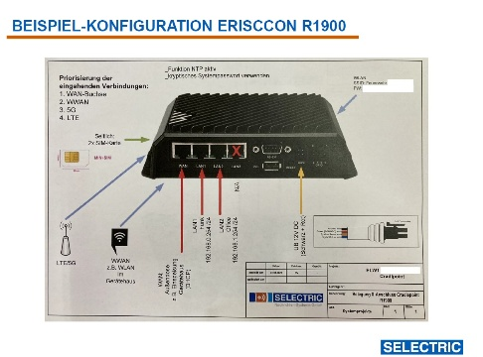 Lieferung und Montage 5G Mobilfunk-Router Um eine stabile Mobilfunkverbindung mit maximalen Übertragungsraten zu erreichen, soll ein Ericsson 5G Router genutzt werden: R1900 5G-Router inkl. 5-Jahres NetCloud. 2 Stück SIM-Karten mit Datentarif werden durch den Auftraggeber beigestellt. Das integrierte Mobilfunkmodem soll 5G NR FR1 Low- und Mid-Band unterstützen sowie 4G LTE der Kategorie 20. Der angebotene Mobilfunkrouter hat zwingend über eine Typgenehmigung „e1“ zu verfügen. Der Bereich für die Versorgungsspannung des Mobilfunkrouters soll mindestens 9 … 36 V DC abdecken. Der Betrieb des Mobilfunkrouters soll im Bereich von -30°C bis + 70°C sicher möglich sein. Der Mobilfunkrouter soll zum Schutz gegen äußere Einflüsse über die Schutzklasse IP64 oder besser verfügen. Der angebotene Mobilfunkrouter soll (sofern zukünftig der Bedarf entsteht) einfach um ein ansteckbares Erweiterungsmodul ergänzt werden können, wie z.B. ein zusätzliches 5G Modem (mit weiteren bis zu zwei SIM-Karten). Ergänzt wird der Router durch entsprechendes Antennenzubehör wie Kfz-Antenne 4x4 MiMo 4G/5G, 4x4 MiMo WIFI, GPS/GNSS, 5m Antennenkabelset und Revisionsdeckel. Der Router soll derart konfiguriert werden, dass eine Netztrennung (Funk-LAN, Office-LAN) gegeben ist. Der WAN-Eingang des Routers soll an einer Außenanschlussdose terminiert werden. Hier kann beispielsweise „Internet über ein LAN-Kabel eingespeist werden“. Im Feuerwehrhaus soll sich der Router automatisch mit dem WLAN der Feuerwehr Buchen verbinden (Client-Modus). Der Router soll zudem sein eigenes WLAN aufspannen (Access Point), so dass WLAN-fähige Geräte der Feuerwehr über den Router kommunizieren können (z.B. an der Einsatzstelle).
210.4 | Lieferung und Montage Außenanschlussfeld Das Außenanschlussfeld soll über mindestens folgende Anschlüsse in wetterfester Ausführung verfügen: - RJ45-Buchse als Netzwerk-Anschluss am Switch Office-LAN - RJ45-Buchse als WAN-Eingang (Anschluss an ein Internetfähiges Netzwerk mit DHCP) - RJ45-Buchse als Netzwerk-Anschluss am Switch Funk-LAN - HDMI-Ausgang zum Anschluss eines Außenmonitors - HDMI-Eingang zum Anschluss externer Grafikquellen - HF-Anschluss für externen Funkmast
220 | Monitor
220.1 | Lieferung und Montage Großmonitor Für den Bereich hinter der Schiebetüre (Einstieg in den Funkraum Beifahrerseite) ist ein Großmonitor zu liefern und zu montieren, der über einen Office-PC angesteuert werden kann. Der Monitor soll über die maximale Bildschirmdiagonale verfügen, die sinnvoll eingebaut und für diese Anwendung mit dem Fahrgestell genutzt werden kann. Der Bildschirm soll während der Fahrt sicher im Bereich über dem Radkasten verlastet sein und an der Einsatzstelle über einen einfachen Auszugmechanismus in den Bereich der Schiebetür verbracht werden können. Details zur Ausgestaltung dieser Lösung sind im Rahmen einer Baubesprechung festzulegen.
220.2 | Lieferung und Montage 4x mindestens 22'' TFT Monitor für AP 2 und AP 3. 1x mindestens 22'' TFT Monitor für Zusatzbildschirm (siehe 116.06) Audioausgabe (über HDMI) muss jeweils möglich sein
230 | Multifunktionsgerät
230.1 | 1x Kompaktes 4-in-1 Farblaser oder LED Multifunktionsgerät mit WLAN/LAN, ADF und Duplexdruck, sowie Scan-zu-E-mail, Schnittstelle: AirPrint, USB, LAN, WLAN. Angeschlossen an beide PC über Office LAN. 230V und LAN Steckdosen sind vorzusehen. (z.B. Brother MFC-L3740CDWE FarbLaser-Multifunktionsdrucker gleich- oder höherwertig)
240 | Office-PC mit Monitor(en), Tatstatur, Maus
240.1 | 2 x Car-PC 12 V für Arbeitsplatz 2 und Arbeitsplatz 3 Mit Mindestausstattung je PC: Prozessor: Intel-Core i5 - oder höherwertiger Arbeitsspeicher : min. 32 GB SSD-Festplatte : min. 1 TB SSD TLC Lizenz Betriebssystem : Windows 11 LTSC Anschlüsse: Je 2 Monitore Maus (Anschluss: USB 3.0), Tastatur (Anschluss: USB 3.0), 2 x USB-C 1 x RJ45-Netzwerkanschluss (für Office-LAN) Anbindung an Drucker und Internet über Office-LAN Montage im Technikbereich, mit Wartungsfreundlichem Zugang Der PC muss auch während der Fahrt genutzt werden können (Referenzprodukt: HP Elite Mini 600 G9)
240.2 | 2 x Tastatur (USB-Kabel) Tastatur ist der Fahrt gesichert in Einschubfach zwischen Arbeitsplatte und Funkkonsole aufzubewahren. Mit dem PC permanent verkabelt. (z.B.: Fa. Logitech gleich- oder höherwertig)
240.3 | 2 x Maus (USB-Kabel) Maus ist der Fahrt gesichert in Einschubfach zwischen Arbeitsplatte und Funkkonsole aufzubewahren. Mit dem PC permanent verkabelt. (z.B.: Fa. Logitech gleich- oder höherwertig)
240.4 | 2x USB Hub mit USB A und USB C, SD Karten Slot, eingebaut in Funkkonsole, direkt verkabelt mit den PCs. (Referenzprodukt: ICY BOX 60124 USB Tisch Hub zum Einbau, USB 3 Hub, USB-C, Kartenleser)
240.5 | HDMI Switch 4k fähig, Umschaltbar mit Drucktasten zur Auswahl zwischen den Monitoren an den PC-Arbeitsplätzen Eingänge: o Monitore Arbeitsplatz 2 o Monitore Arbeitsplatz 3 o HDMI Eingang Außenanschlussfeld Ausgänge: o Großmonitor Schiebetür o HDMI Ausgang Außenanschlussfeld o Monitore Arbeitsplatz 2 o Monitore Arbeitsplatz 3 o Monitor überm Drucker Der Montageort des HDMI Switch soll so gewählt werden, dass der Switch von AP 2 und 3 gleichermaßen zu erreichen ist. Die Bedienung des HDMI Switch soll zusätzlich über eine Weboberfläche möglich sein, Anbindung via LAN Kabel ans Office-LAN.
250 | Antennen
250.1 | Lieferung und Montage Antennensystem Für maximale Betriebssicherheit (ETSI-konforme Entkopplung im TMO, auch bei schwachen Empfangsfeldstärken RSSI), minimale Durchgangsdämpfungen und maximale Flexibilität hinsichtlich der gewünschten TETRA Betriebsart, soll je MRT ein Einzelkoppler genutzt werden. MRT-1 und MRT-2 werden ausschließlich im TMO betrieben. Das Antennensystem für MRT-3 soll alle Betriebsarten unterstützen (TMO, DMO, REP, GWY). Folgende Teile sind für das Antennensystem vorgesehen: Vier Kombi-Dachantennen TETRA/GPS Procom XG-Combi-Fuß mit Strahler MU 4-X/CEL5 (+4dB), jeweils mit Revisionsdeckel. Drei Einzel-Koppelnetzwerke TETRA BOS TMO 380-386,5 MHz/390-396,5 MHz und DMO 406-410 MHz, Durchgangsdämpfung -4dB.
250.2 | 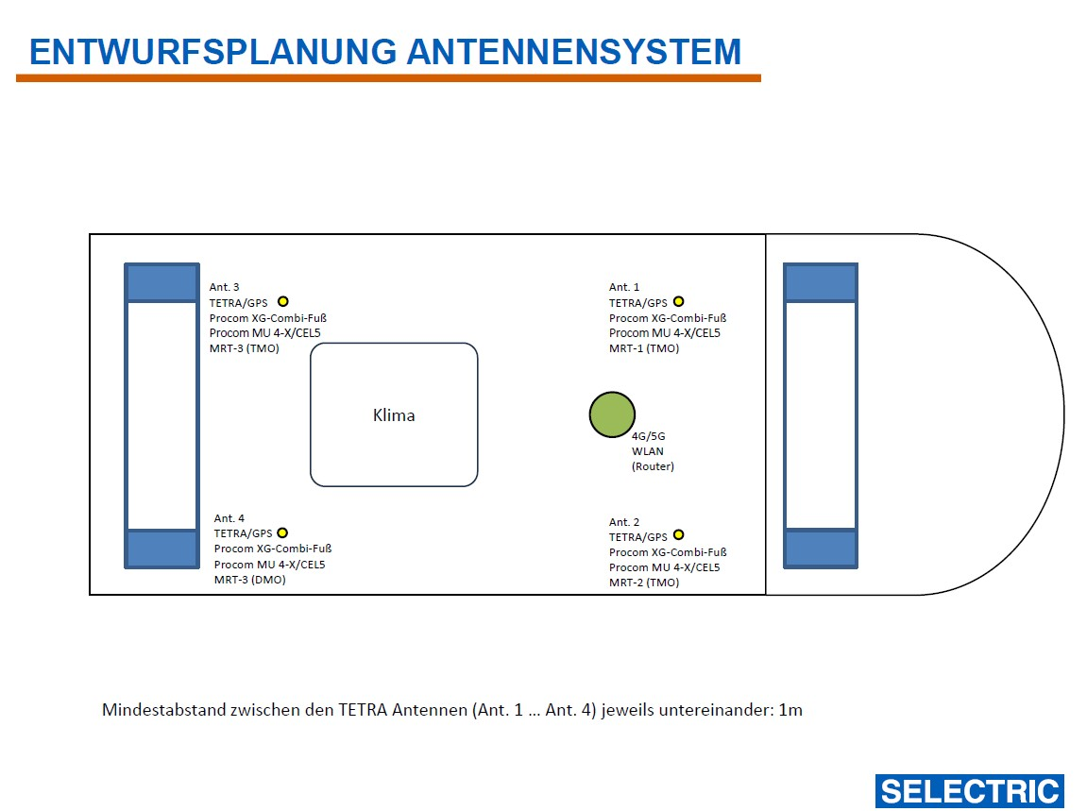
260 | Wartung/Service
260.1 | Die Stadt Buchen stuft den Betrieb und den Funktionserhalt des ELW1 als wichtig ein. Zu diesem Zweck wird der Auftraggeber nach Realisierung des ELW1-Projekts voraussichtlich einen Servicevertrag beim Systemhersteller abschließen. Hierzu braucht der Anbieter kein Angebot abzugeben.
 | Preiszusammenstellung Los 1 Fahrgestell und Aufbau netto
 | Gesamtpreis ohne Mehrwertsteuer netto
 | gesetzliche gültige Mehrwertsteuer (19%)
 | Gesamtpreis Los 1 Fahrgestell und Aufbau brutto
 | Lieferzeit in Wochen nach Auftragsvergabe | _____________________ | Wochen

